Estadísticas
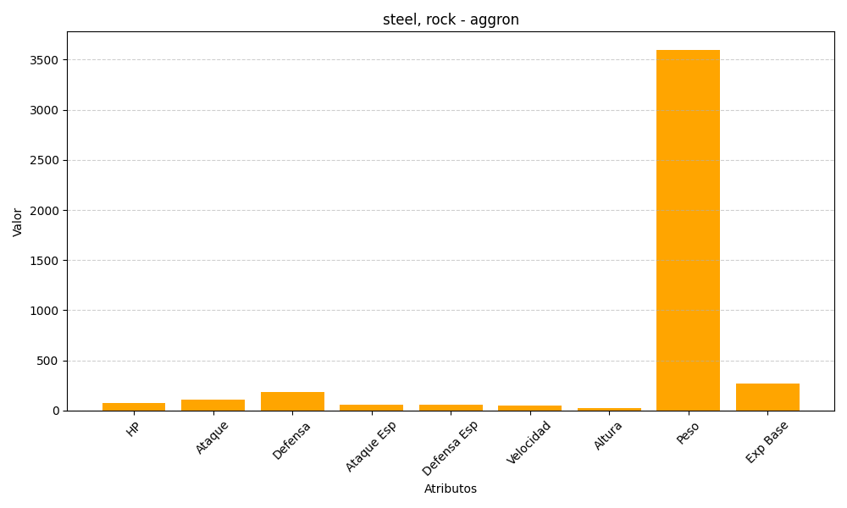
ID | Nombre | Tipo | HP | Ataque | Defensa | Ataque Especial | Defensa Especial | Velocidad | Altura | Peso | Experiencia Base
306 | aggron | steel, rock | 70 | 110 | 180 | 60 | 60 | 50 | 21 | 3600 | 265

